処理フロー（買い物情報画面_更新）
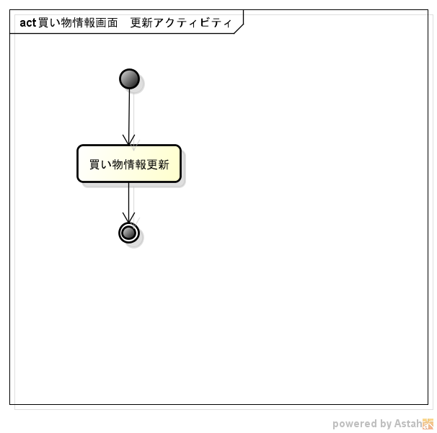
処理フロー | 画面名 | 買い物情報
 | 処理名 | 更新

